Schema Theorem
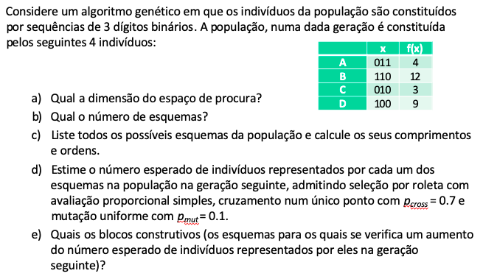
 |  |  |  | L | 3
a) | (slide 53)
 | R: Dimensão do espaço de procura (2^L): |  |  |  | 8
b) | (slide 53)
 | R: Número de esquemas (3^L): |  |  |  | 27
c) | (slide 53) |  |  | d) | (slides 54 a 58) |  |  |  | e) | (slide 58)
 | R: |  |  | R: |  |  |  |  | R: | Blocos construtivos: **0, *0*, 1**
 | Esquema | C(E) | O(E) | A(E,t) | sum(F(t)) | F(E,t) | F(E,t)/medF(t) | A(E,t+1)>= |  | A(E,t+1)-A(E,t) |  |  | Cromossoma | F(x) | Prob. |  | P | 4
1 | *** | 0 | 0 | 4 | 28 | 7.00 | 1.00 | 4.00 | = | 0.00 |  | A | 011 | 4 | 0.14285714286 |  | pcross | 0.7
2 | **0 | 0 | 1 | 3 | 24 | 8.00 | 1.14 | 3.09 | + | 0.09 | B,C,D | B | 110 | 12 | 0.42857142857 |  | pmut | 0.1
3 | **1 | 0 | 1 | 1 | 4 | 4.00 | 0.57 | 0.51 | - | -0.49 |  | C | 010 | 3 | 0.10714285714 |  | L | 3
4 | *0* | 0 | 1 | 1 | 9 | 9.00 | 1.29 | 1.16 | + | 0.16 | D | D | 100 | 9 | 0.32142857143
5 | *1* | 0 | 1 | 3 | 19 | 6.33 | 0.90 | 2.44 | - | -0.56 |  |  | sumF(t) | 28 | 7.00 | medF(t)
6 | 0** | 0 | 1 | 2 | 7 | 3.50 | 0.50 | 0.90 | - | -1.10
7 | 1** | 0 | 1 | 2 | 21 | 10.50 | 1.50 | 2.70 | + | 0.70 | B,D
8 | *00 | 1 | 2 | 1 | 9 | 9.00 | 1.29 | 0.58 | - | -0.42
9 | *01 | 1 | 2 | 0 | 0 | 0.00 | 0.00 | 0.00 | = | 0.00
10 | *10 | 1 | 2 | 2 | 15 | 7.50 | 1.07 | 0.96 | - | -1.04
11 | *11 | 1 | 2 | 1 | 4 | 4.00 | 0.57 | 0.26 | - | -0.74
12 | 0*0 | 2 | 2 | 1 | 3 | 3.00 | 0.43 | 0.04 | - | -0.96
13 | 0*1 | 2 | 2 | 1 | 4 | 4.00 | 0.57 | 0.06 | - | -0.94
14 | 1*0 | 2 | 2 | 2 | 21 | 10.50 | 1.50 | 0.30 | - | -1.70
15 | 1*1 | 2 | 2 | 0 | 0 | 0.00 | 0.00 | 0.00 | = | 0.00
16 | 00* | 1 | 2 | 0 | 0 | 0.00 | 0.00 | 0.00 | = | 0.00
17 | 01* | 1 | 2 | 2 | 7 | 3.50 | 0.50 | 0.45 | - | -1.55
18 | 10* | 1 | 2 | 1 | 9 | 9.00 | 1.29 | 0.58 | - | -0.42
19 | 11* | 1 | 2 | 1 | 12 | 12.00 | 1.71 | 0.77 | - | -0.23
20 | 000 | 2 | 3 | 0 | 0 | 0.00 | 0.00 | 0.00 | = | 0.00
21 | 001 | 2 | 3 | 0 | 0 | 0.00 | 0.00 | 0.00 | = | 0.00
22 | 010 | 2 | 3 | 1 | 3 | 3.00 | 0.43 | 0.00 | - | -1.00
23 | 011 | 2 | 3 | 1 | 4 | 4.00 | 0.57 | 0.00 | - | -1.00
24 | 100 | 2 | 3 | 1 | 9 | 9.00 | 1.29 | 0.00 | - | -1.00
25 | 101 | 2 | 3 | 0 | 0 | 0.00 | 0.00 | 0.00 | = | 0.00
26 | 110 | 2 | 3 | 1 | 12 | 12.00 | 1.71 | 0.00 | - | -1.00
27 | 111 | 2 | 3 | 0 | 0 | 0.00 | 0.00 | 0.00 | = | 0.00

